关系图
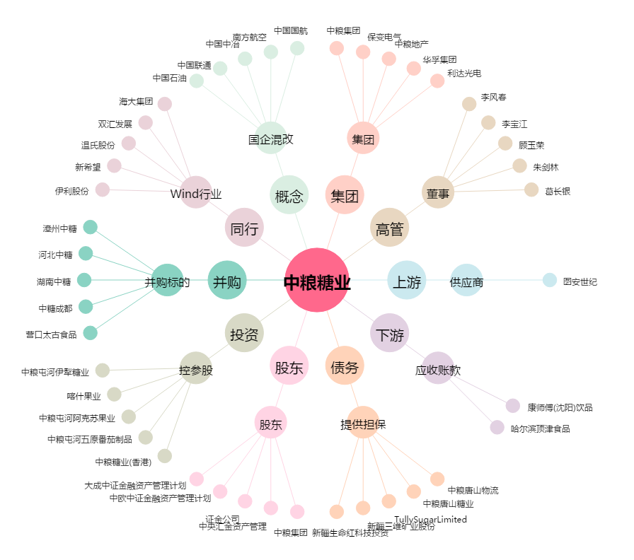
中粮糖业[600737.SH] - 关系概览图

